Instrucciones
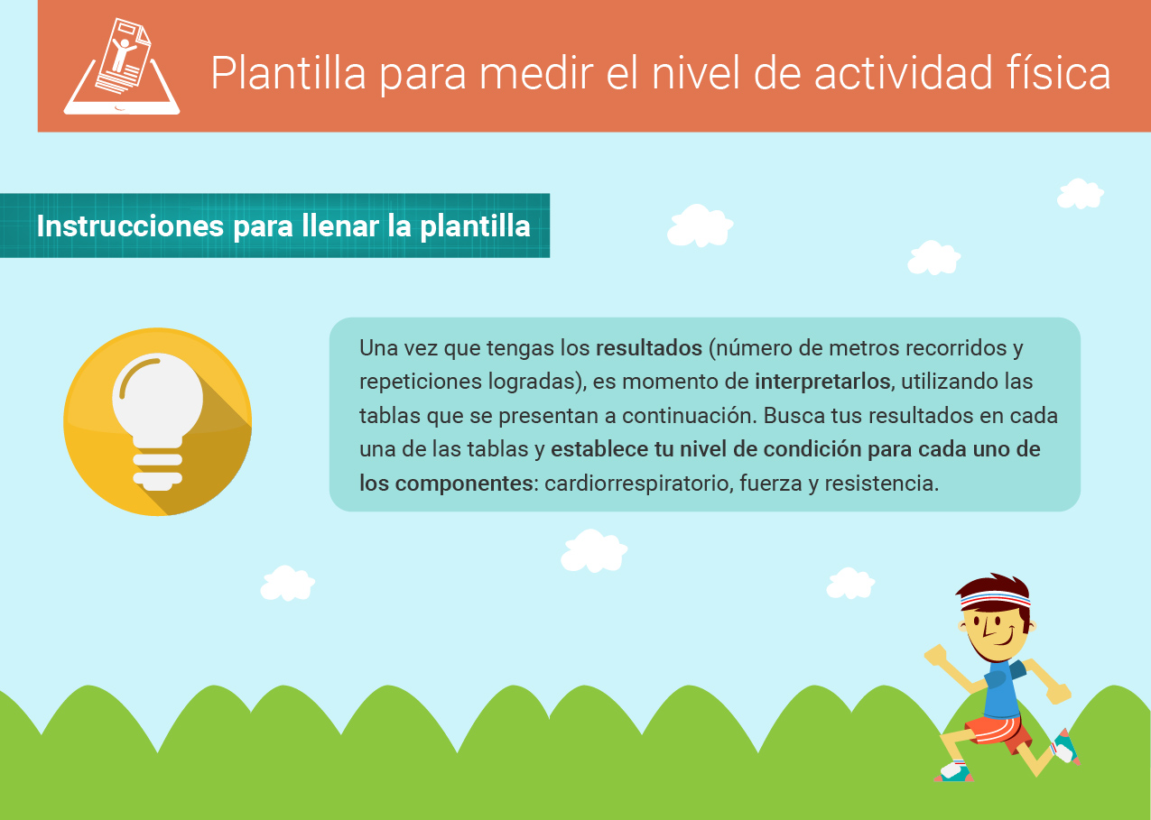

Nivel de condición de resistenc


Mis resultados iniciales | Nivel de resistencia

Repeticiones logradas
Género

